Instructivo

 | INSTRUCTIVO

NOMBRE | FORMATO CASOS DE PRUEBA
OBJETIVO | Establecer los casos de prueba, por escenario, a realizar. Incluir los resultados de las pruebas, paso a paso.
INSTRUCCIONES | 1. Determine el listado de escenarios que van a ser probados.
 | 2. Determine, por cada escenario, las pruebas a realizar, clasificándolas por caso de prueba.
 | 3. A la hoja denominada "NombreCasoPrueba", asígnele un nombre que corresponda al caso de prueba que va a incluir en ella.
 | 4. Para cada caso de prueba diligencie la información correspondiente:
 | Caso de prueba N°: Nombre asignado al caso de prueba. Asegúrese de establecer un estándar para esta numeración. Escenario: Nombre del escenario al que pertenece el caso de prueba. Descripción: Descripción de la prueba que se va a realizar con el caso de prueba. Próposito: Justificación de la necesidad de realizar la prueba. Prerrequisitos: Establecer lo necesario para poder ejecutar el caso de prueba. Si se requieren datos específicos, detallarlos en esta sección o en una hoja aparte, si lo amerita. Tipo: Indicara si se trata de una prueba operativa (caso que puede suceder durante la ejecución en producción) o de verificación (pruebas que se realizan para verificar casos como grabación en la base de datos, almacenamiento de documentos, etc. Fecha ejecución: Fecha de ejecución de la prueba. Ejecutado por: Nombre de la persona que ejecuta la prueba.
 | 5. Establecer uno a uno los pasos del caso de prueba.
 | 6. Por cada uno de los pasos de prueba, indicar las variables de entrada y sus respectivos valores. ( Elaborar y referenciar documentos XML de entrada y salida en el caso que aplique )
 | 6. Por cada uno de los pasos de prueba, indicar las salidas esperadas (variable por varible) y sus respectivos valores.
 | 7. Cuando se ejecuten las pruebas, indicar los resultados obtenidos, indicando las variables y sus respectivos valores.
 | 8. Al ejecutar las pruebas, diligenciar las siguientes columnas según corresponda:
 | ¿Pasó?: Si el caso fue ejecutado exitosamente, con los resultados esperados, escribir "Sí". De lo contrario, escribir "No". ¿Falló?: Si se presentaron fallos durante la ejecución del caso, que no impidieron finalizar su ejecución, escribir "Sí". ¿Error?: Si se presentaron errores durante la ejecución del caso, que impidieron finalizar su ejecución, escribir "Sí". Observaciones: Diligenciar las observaciones que se consideren pertinentes. Tener en cuenta que en caso de diligenciarse la columna "¿Falló?" o "¿Error", es obligatorio indicar en la presente columna la descripción del fallo o error presentado.
 | 9. La hoja "Contenido" debe diligenciarse a modo de índice, incluyendo una a una las hojas que contienen los casos de prueba, indicando el número del caso, el escenario al que pertenece y la hoja en la que se encuentra. Se sugiere que en la columna "Nombre hoja" se empleen hipervínculos para dirigir al usuario a la hoja correspondiente.

AsignarEgreso
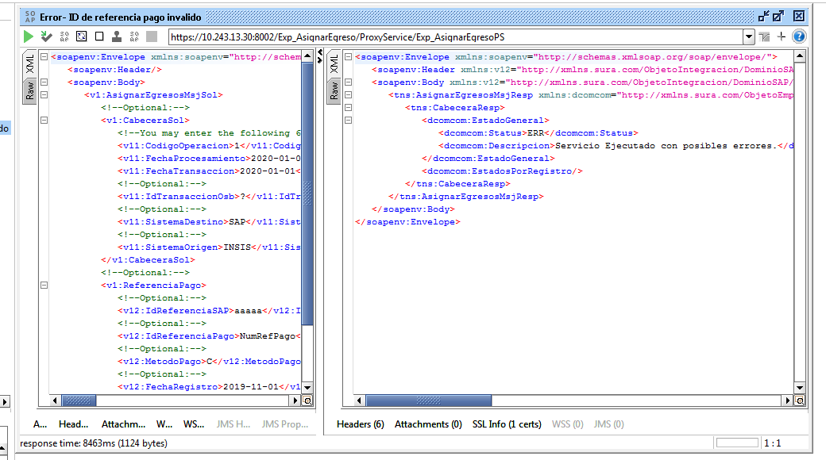
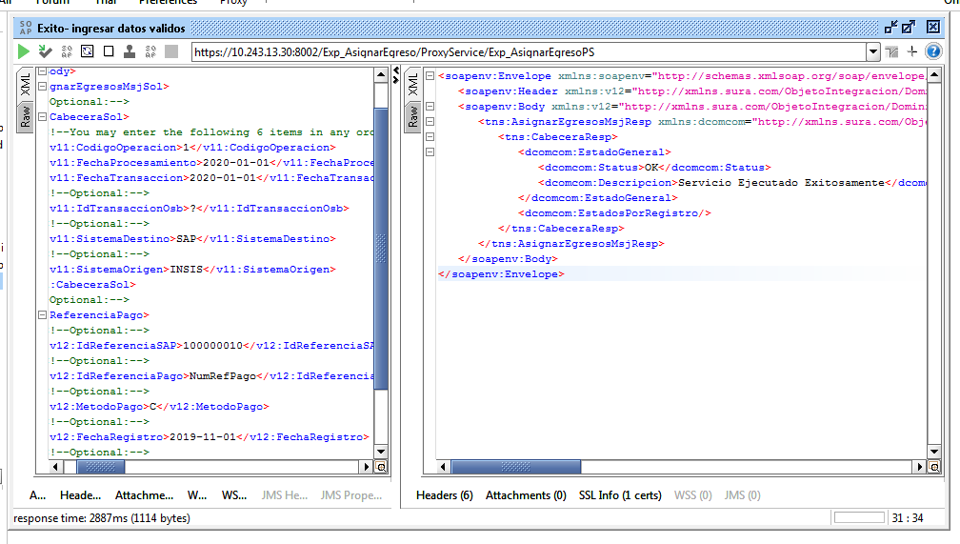
CASO DE PRUEBA ESCENARIO: Asignar Egreso

Datos generales del caso de prueba
Caso de prueba N° |  | 001
Escenario |  | Asignar Egreso
Descripción
Próposito |  | Asignar Egreso
Prerrequisitos
Tipo |  | Validación
Fecha ejecución |  | 16/04/2020
Tiempo de Ejecución |  | 2887 ms
Ejecutado por |  | Sheyla Caballero

Paso del escenario |  | Variable o acción | ¿Pasó? | ¿Falló? | ¿Error? | Comentarios
Error- ID de referencia pago invalido | Entrada | <soapenv:Envelope xmlns:soapenv="http://schemas.xmlsoap.org/soap/envelope/" xmlns:v1="http://xmlns.sura.com/MensajeIntegracion/DominioSAP/SAPMI/V1" xmlns:v11="http://xmlns.sura.com/ObjetoEmpresarial/DominioComun/Comun/V1" xmlns:v12="http://xmlns.sura.com/ObjetoIntegracion/DominioSAP/SAP/V1"> <soapenv:Header/> <soapenv:Body> <v1:AsignarEgresosMsjSol> <!--Optional:--> <v1:CabeceraSol> <!--You may enter the following 6 items in any order--> <v11:CodigoOperacion>1</v11:CodigoOperacion> <v11:FechaProcesamiento>2020-01-01</v11:FechaProcesamiento> <v11:FechaTransaccion>2020-01-01</v11:FechaTransaccion> <!--Optional:--> <v11:IdTransaccionOsb>?</v11:IdTransaccionOsb> <!--Optional:--> <v11:SistemaDestino>SAP</v11:SistemaDestino> <!--Optional:--> <v11:SistemaOrigen>INSIS</v11:SistemaOrigen> </v1:CabeceraSol> <!--Optional:--> <v1:ReferenciaPago> <!--Optional:--> <v12:IdReferenciaSAP>aaaaa</v12:IdReferenciaSAP> <!--Optional:--> <v12:IdReferenciaPago>NumRefPago</v12:IdReferenciaPago> <!--Optional:--> <v12:MetodoPago>C</v12:MetodoPago> <!--Optional:--> <v12:FechaRegistro>2019-11-01</v12:FechaRegistro> <!--Optional:--> <v12:NumeroDocumento>NumDoc</v12:NumeroDocumento> </v1:ReferenciaPago> </v1:AsignarEgresosMsjSol> </soapenv:Body> </soapenv:Envelope> | SI
 | Resultado obtenido | <soapenv:Envelope xmlns:soapenv="http://schemas.xmlsoap.org/soap/envelope/"> <soapenv:Header xmlns:v12="http://xmlns.sura.com/ObjetoIntegracion/DominioSAP/SAP/V1" xmlns:v11="http://xmlns.sura.com/ObjetoEmpresarial/DominioComun/Comun/V1" xmlns:v1="http://xmlns.sura.com/MensajeIntegracion/DominioSAP/SAPMI/V1"/> <soapenv:Body xmlns:v12="http://xmlns.sura.com/ObjetoIntegracion/DominioSAP/SAP/V1" xmlns:v11="http://xmlns.sura.com/ObjetoEmpresarial/DominioComun/Comun/V1" xmlns:v1="http://xmlns.sura.com/MensajeIntegracion/DominioSAP/SAPMI/V1"> <tns:AsignarEgresosMsjResp xmlns:dcomcom="http://xmlns.sura.com/ObjetoEmpresarial/DominioComun/Comun/V1" xmlns:dsapsap="http://xmlns.sura.com/ObjetoIntegracion/DominioSAP/SAP/V1" xmlns:tns="http://xmlns.sura.com/MensajeIntegracion/DominioSAP/SAPMI/V1"> <tns:CabeceraResp> <dcomcom:EstadoGeneral> <dcomcom:Status>ERR</dcomcom:Status> <dcomcom:Descripcion>Servicio Ejecutado con posibles errores.</dcomcom:Descripcion> </dcomcom:EstadoGeneral> <dcomcom:EstadosPorRegistro/> </tns:CabeceraResp> </tns:AsignarEgresosMsjResp> </soapenv:Body> </soapenv:Envelope>
Exito- ingresar datos validos | Entrada | <soapenv:Envelope xmlns:soapenv="http://schemas.xmlsoap.org/soap/envelope/" xmlns:v1="http://xmlns.sura.com/MensajeIntegracion/DominioSAP/SAPMI/V1" xmlns:v11="http://xmlns.sura.com/ObjetoEmpresarial/DominioComun/Comun/V1" xmlns:v12="http://xmlns.sura.com/ObjetoIntegracion/DominioSAP/SAP/V1"> <soapenv:Header/> <soapenv:Body> <v1:AsignarEgresosMsjSol> <!--Optional:--> <v1:CabeceraSol> <!--You may enter the following 6 items in any order--> <v11:CodigoOperacion>1</v11:CodigoOperacion> <v11:FechaProcesamiento>2020-01-01</v11:FechaProcesamiento> <v11:FechaTransaccion>2020-01-01</v11:FechaTransaccion> <!--Optional:--> <v11:IdTransaccionOsb>?</v11:IdTransaccionOsb> <!--Optional:--> <v11:SistemaDestino>SAP</v11:SistemaDestino> <!--Optional:--> <v11:SistemaOrigen>INSIS</v11:SistemaOrigen> </v1:CabeceraSol> <!--Optional:--> <v1:ReferenciaPago> <!--Optional:--> <v12:IdReferenciaSAP>100000010</v12:IdReferenciaSAP> <!--Optional:--> <v12:IdReferenciaPago>NumRefPago</v12:IdReferenciaPago> <!--Optional:--> <v12:MetodoPago>C</v12:MetodoPago> <!--Optional:--> <v12:FechaRegistro>2019-11-01</v12:FechaRegistro> <!--Optional:--> <v12:NumeroDocumento>NumDoc</v12:NumeroDocumento> </v1:ReferenciaPago> </v1:AsignarEgresosMsjSol> </soapenv:Body> </soapenv:Envelope> | SI
 | Resultado obtenido | <soapenv:Envelope xmlns:soapenv="http://schemas.xmlsoap.org/soap/envelope/"> <soapenv:Header xmlns:v12="http://xmlns.sura.com/ObjetoIntegracion/DominioSAP/SAP/V1" xmlns:v11="http://xmlns.sura.com/ObjetoEmpresarial/DominioComun/Comun/V1" xmlns:v1="http://xmlns.sura.com/MensajeIntegracion/DominioSAP/SAPMI/V1"/> <soapenv:Body xmlns:v12="http://xmlns.sura.com/ObjetoIntegracion/DominioSAP/SAP/V1" xmlns:v11="http://xmlns.sura.com/ObjetoEmpresarial/DominioComun/Comun/V1" xmlns:v1="http://xmlns.sura.com/MensajeIntegracion/DominioSAP/SAPMI/V1"> <tns:AsignarEgresosMsjResp xmlns:dcomcom="http://xmlns.sura.com/ObjetoEmpresarial/DominioComun/Comun/V1" xmlns:dsapsap="http://xmlns.sura.com/ObjetoIntegracion/DominioSAP/SAP/V1" xmlns:tns="http://xmlns.sura.com/MensajeIntegracion/DominioSAP/SAPMI/V1"> <tns:CabeceraResp> <dcomcom:EstadoGeneral> <dcomcom:Status>OK</dcomcom:Status> <dcomcom:Descripcion>Servicio Ejecutado Exitosamente</dcomcom:Descripcion> </dcomcom:EstadoGeneral> <dcomcom:EstadosPorRegistro/> </tns:CabeceraResp> </tns:AsignarEgresosMsjResp> </soapenv:Body> </soapenv:Envelope>

